Gráfico 1
MINISTERIO DE HACIENDA
DIRECCIÓN GENERAL DE PRESUPUESTO
DIRECCIÓN DE ESTUDIOS ECONÓMICOS Y SEGUIMIENTO FINANCIERO

 | Gráfico 1. Resultados Presupuestarios del Gobierno Central
 | (Septiembre 2023)
 | Valores en millones de RD$
87,018.7
24.9
849.5
77,400.1
14,776.1
7,296.7
3,013.0
-4,283.6

Notas:
1.Se incluyen los Recursos de Captación Directa.
2. Fecha de recaudación al 30 de septiembre 2023 // Fecha de registro al 07 de octubre 2023
Fuente: Sistema de Información de la Gestión Financiera (SIGEF).

Ilustración 1
 | MINISTERIO DE HACIENDA
 | DIRECCIÓN GENERAL DE PRESUPUESTO
 | DIRECCIÓN DE ESTUDIOS ECONÓMICOS Y SEGUIMIENTO FINANCIERO

Ilustración 1. Figuras Impositivas con Mayor Recaudación
En millones de RD$
Impuesto sobre la Transferencia de Bienes Industrializados y Servicios (ITBIS)
28,436.1
Impuesto sobre la renta proveniente de salarios
5,698.8
Impuesto sobre la renta de las empresas
10,963.3
Impuestos arancelarios
4,688.3
Impuesto específico sobre los hidrocarburos, Ley 112-00
3,762.2

Impuesto sobre la renta proveniente de salarios
5,693.4

 | Nota: *Cifras Preliminares.
 | 1.Fecha de imputación al 30/08/2023 // Fecha de registro al 07/09/2023.
 | Fuente: Sistema de Información de la Gestión Financiera (SIGEF).

Mapa 1
 | MINISTERIO DE HACIENDA
 | DIRECCIÓN GENERAL DE PRESUPUESTO
 | DIRECCIÓN DE ESTUDIOS ECONÓMICOS Y SEGUIMIENTO FINANCIERO

 | Mapa 1. Inversión Pública por Provincia
 | (Septiembre 2023)
 | Valores en millones de RD$
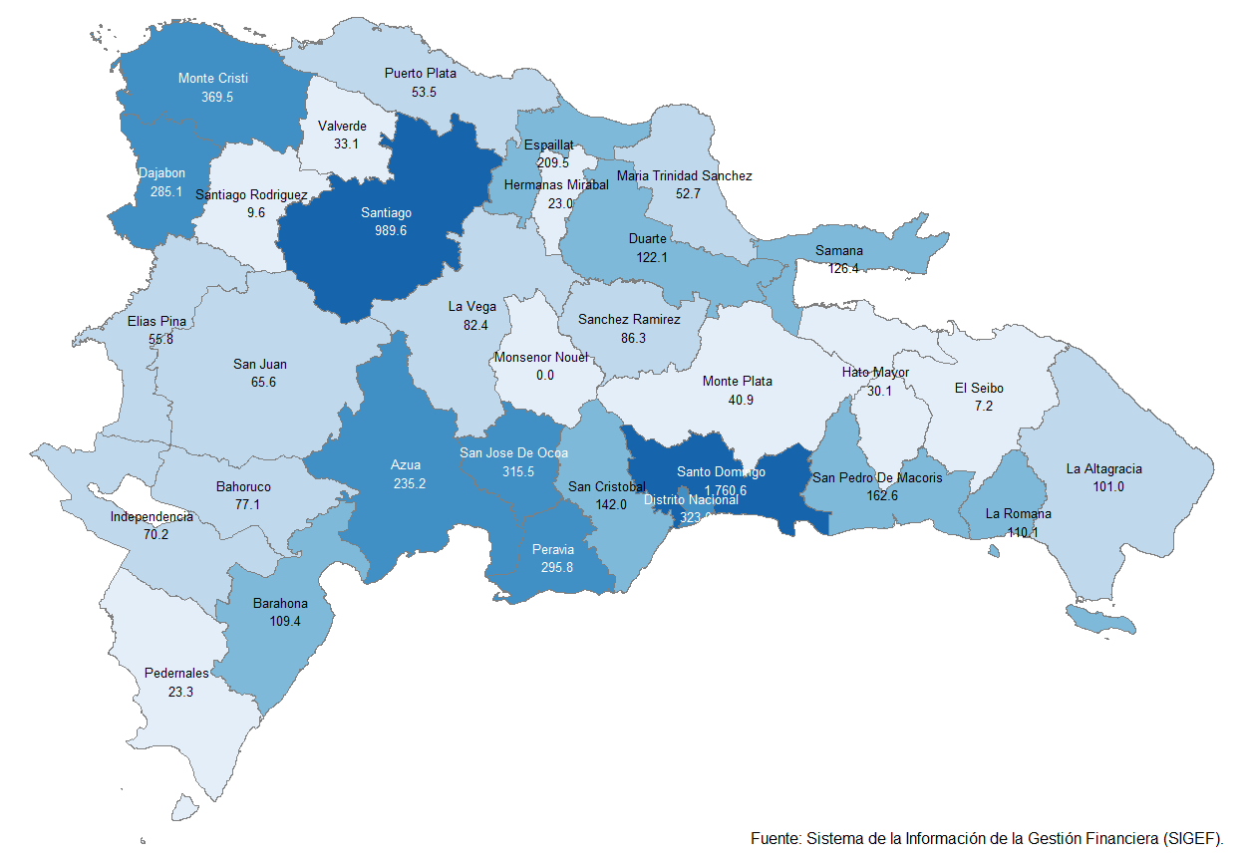

Notas: *Cifras preliminares.
1. Fecha de imputación al 30 de septiembre de 2023 // Fecha de registro al 07 de octubre 2023.
Fuente: Sistema de Información de la Gestión Financiera (SIGEF).

Ilustración 2
 | MINISTERIO DE HACIENDA
 | DIRECCIÓN GENERAL DE PRESUPUESTO
 | DIRECCIÓN DE ESTUDIOS ECONÓMICOS Y SEGUIMIENTO FINANCIERO

Ilustración 2. Top 3 de Instituciones con Mayor Ejecución de Gastos
Septiembre 2023
Valores en millones de RD$

PRESIDENCIA DE LA REPÚBLICA RD$7,381.7
MINISTERIO DE SALUD PÚBLICA Y ASISTENCIA SOCIAL RD$14,865.2
MINISTERIO DE EDUCACIÓN RD$19,676.9

Impuesto sobre la renta proveniente de salarios
5,693.4

 | Nota: *Cifras Preliminares.
 | 1.Fecha de imputación al 30/09/2023 // Fecha de registro al 07/10/2023.
 | Fuente: Sistema de Información de la Gestión Financiera (SIGEF).

